设计变更履历跟踪表
设计变更履历跟踪表
序号 | 设变车型 | 影响车型 | 项目经理 | 提出部门（设变输入的部门） | 设变单件数量 | 设变阶段 | 客户ECO编号 | 内部ECO编号 | 产品类别 | 所属总成 | 变更点数 | 产品名称 | 涉及几套模具、检具工装 | 主责判定 | 主责部门 | 设变原因分类 | 设变原因简述 | 设变前描述 | 设变后描述 | 零件设变次数 | 预估工装费用：工装、模具、检具、夹治具（元） | 预估单件成本变更（元） | 单台用量 | 设变日期 | 目标切换申请日期（最近7天内，显示黄色底纹） | 目标切换时间-ECO（最近7天内，显示黄色底纹） | 是否需要开展再发防止 | 再发防止措施 | 再发防止完成时间 | 取号人员 | 取号部门 | 生产单位 | 实际工装费用：工装、模具、检具、夹治具（元） | 实际单件成本变更（元） | 实际单台成本变更（元） | 实际切换申请日期 | 未按时发布切换申请原因 | 责任人 | 责任部门 | 延期后计划切换申请发布时间 | 实际切换时间 | 未按时切换原因 | 责任人 | 责任部门 | 延期后计划切换时间 | 状态 | 备注

例子
1 | CHB131 | CHB131 | 赵雷 | 内外饰设计部 | 4 | PT阶段 | ECO-0078847 | ECO-YS-1144-CHB131B | 门板 | 四门扶手总成 | 2 | 四门扶手骨架 | 1 | 研究院内部 | 软饰工程部 | 品质提升 | 面差、间隙 | 问题1.左前门开关面板与扶手前段面差不均； | 问题1：左前门扶手前段渐变加胶1mm（共1处）； | 3 | ¥7,500.00 | ¥0.30 | 2 | 2017-12-27 | 2017-12-29 | 2018-01-15 | 是 | 失效库 | 2017-12-29 | 郭永亮 | 总装工程部 | 徐水内外饰
 |  |  |  |  |  |  |  |  |  |  |  |  |  | 外部 | 内外饰设计部 | 品质提升 | 面差、间隙 | 问题2.左前门扶手、拉手盒与中护板配合处存在三角洞； | 问题2：扶手骨架尖角处渐变加胶1mm（共1处）；

注意：
1、设变取号原则
1)使用同模具/工装/检具的零件可以在一份设计变更单中，不同的需要取多个编号。
2）配置变更除外。
2、同一设计变更单内可以有多个变更点需逐条填写。

样件试装报告
部门：产品开发部 |  |  |  |  | 样件试装报告 |  |  |  |  | 编号:
零部件代号 |  | 零 部 件 名 称 |  |  |  |  | 件数 | 主 机 厂 名 称 |  | 试装负责人 |  | 日 期
SHT0016468 |  | 翻折副驾座椅总成 |  |  |  |  | 2 |  |  | 胡天赐 |  | 20241017
试装项目 |  |  |  | 具 体 要 求 |  |  |  | 试 装 效 果
外观要求 | 外观颜色、表面处理及完整性 |  |  | 变更限位钣金尺寸后， 对座椅总成外观是否平整或存在其他问题 |  |  |  | 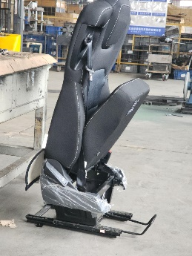 坐垫翻折时，坐垫侧翼 与靠背侧翼存在挤压， 但座椅整体外观及面套 平整无问题。
装配要求 | 装配尺寸、装配调整方便 |  |  | 变更限位钣金尺寸后， 对座椅总成是否存在装配问题 |  |  |  | 装配无问题
基本性能 | 物理性能、使用性能、安保性能 |  |  | 变更限位钣金尺寸后， 坐垫强制解锁强度是否加强及满足功能使用要求 |  |  |  | 变更限位钣金尺寸后， 翻折副驾经实验验证排查 翻折坐垫解锁力为170N 满足翻折解锁力200±50N需求 坐垫暴力解锁强度为430N 满足锁止强度大于300N需求
配套资质 |  |  |  |  |  |  |  |  |  | 开发部
质保体系 |  |  |  |  |  |  |  |  |  | 质量部

综合意见
会 签 |  |  | 开发部 |  |  | 质量部 |  |  | 项目部 |  | 工艺工程部

Sheet1
 | 评审报告

评审项目 | 一汽座椅靠背骨架底部钢丝与机械腰托固定方案变更

评审地点 | 试制车间 | 评审时间 | 2023.2.8

参加人员

评审内容 | 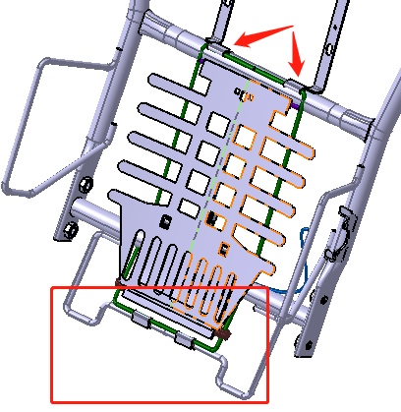 问题： 一汽客户反馈座椅安装时存在夹手问题，进行 方案整改 解决方案： 1.增大坐垫与靠背骨架之间的空间，将靠背骨 架底部钢丝进行弯折上升30mm。 2.由于机械腰托安装在座椅靠背底部钢丝上， 机械腰托结构也相对上升30mm,且机械腰托上 端安装位置进行变更，如图所示 评审内容： 1.机械腰托上升后是否对座椅功能及舒适性造 成影响。 2.针对一汽反馈的问题，结构变更后成本整体 上升0.65元，并且靠背骨架在陕汽项目等项目 也使用，存在后续陕汽反馈靠背夹手问题的隐 患，是否将所有使用该靠背骨架的项目进行统 一整改。

评审意见

评审会签

